상품제안서
젠틀락 스텐 힙플라스크 200ml | 상품코드: S26200

 |  |  |  |  |  |  | 02-713-8555 | www.synergygift.co.kr
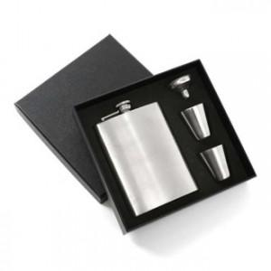 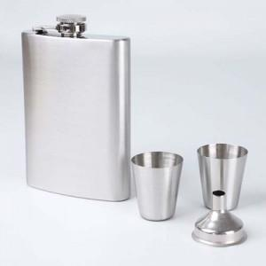

【상세/제작정보】

【인쇄/포장옵션】 | 실크, 레이저 / 기본케이스

【공급단가】 | 수량 | 50~ | 100~ | 500~ | 1,000~ | 2,000~
*VAT별도 | 단가 | 10,440원 | 10,060원 | 9,670원 | 9,280원 | 9,050원

【상품 URL】 | https://www.synergygift.co.kr:443/src/goods_detail.php?gdno=26200

